デストラクタ
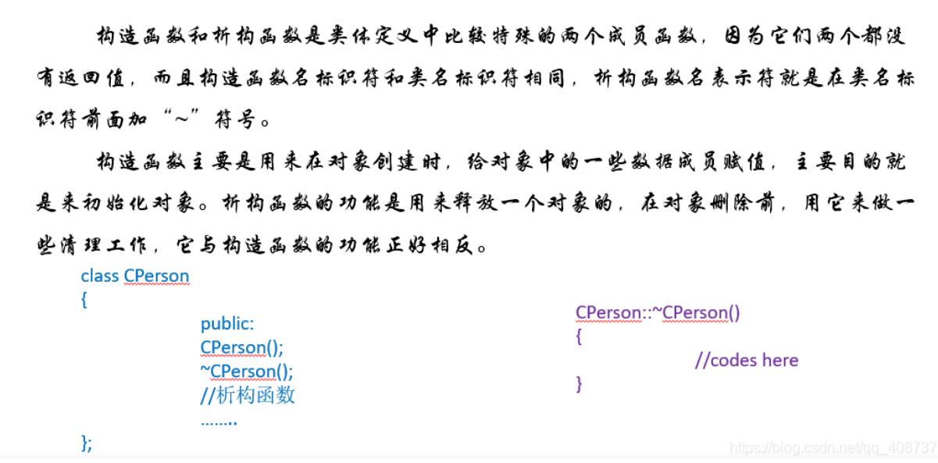

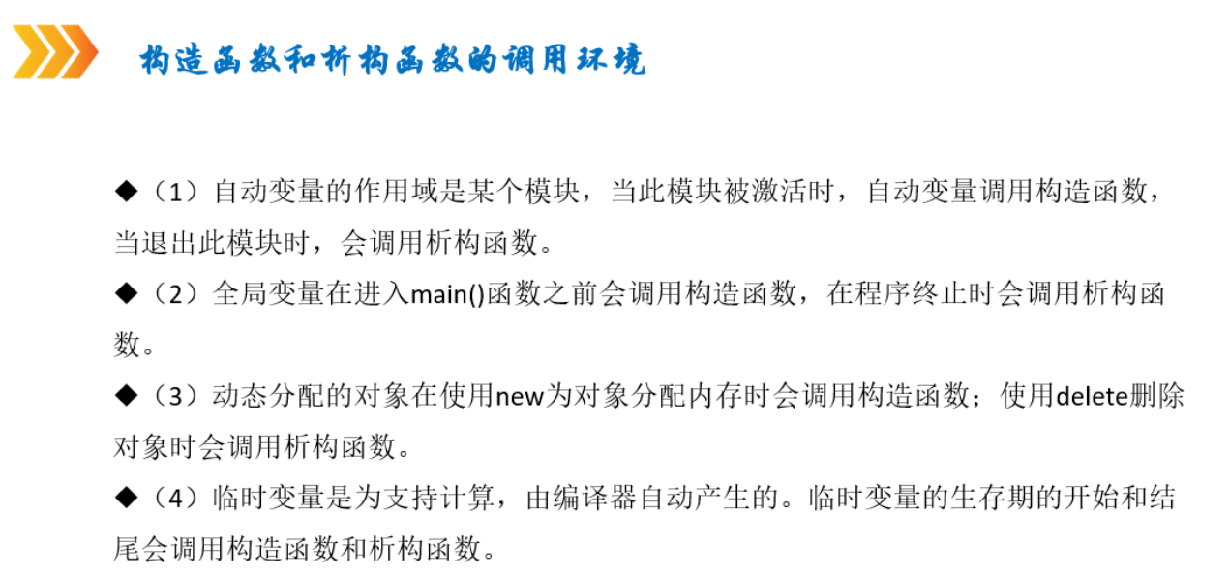

抽象クラス
1. 抽象クラスの定義

C++で抽象クラスを作るには、少なくとも1つの純粋仮想関数を持たせる必要があります。
純粋仮想関数は、関数の宣言の後に = 0 を付けることで定義します。

ソース例：
 | #include <iostream>

 | // 抽象クラスの定義
 | class Animal {
 | public:
 | // 純粋仮想関数（= 0 を指定）
 | virtual void makeSound() const = 0;

 | // 通常のメンバ関数
 | void eat() const {
 | std::cout << "Eating food." << std::endl;
 | }

 | // 仮想デストラクタ（推奨）
 | virtual ~Animal() {}
 | };

 | // 抽象クラスを継承した具象クラス
 | class Dog : public Animal {
 | public:
 | void makeSound() const override {
 | std::cout << "Woof! Woof!" << std::endl;
 | }
 | };

 | // 抽象クラスを継承した別の具象クラス
 | class Cat : public Animal {
 | public:
 | void makeSound() const override {
 | std::cout << "Meow! Meow!" << std::endl;
 | }
 | };

 | int main() {
 | // Animalは抽象クラスなのでインスタンス化できない
 | // Animal a; // エラー

 | Dog dog;
 | Cat cat;

 | dog.makeSound(); // "Woof! Woof!"
 | cat.makeSound(); // "Meow! Meow!"

 | dog.eat(); // "Eating food."
 | cat.eat(); // "Eating food."

 | return 0;
 | }

2. 抽象クラスの特徴

上のソース例説明しましょう

①インスタンス化できない
Animal a; のようにオブジェクトを作成しようとするとコンパイルエラーになる。
②派生クラスで純粋仮想関数を実装する必要がある
Dog や Cat で makeSound() をオーバーライドしないとエラーになる。
③仮想デストラクタを持たせるのが推奨
virtual ~Animal() {} を定義しておくことで、派生クラスのデストラクタが正しく呼ばれる。
④抽象クラスはポリモーフィズムの基盤
抽象クラスのポインタや参照を使って、異なる派生クラスのオブジェクトを操作できる。

3. ポリモーフィズムを活用

抽象クラスの最大のメリットはポリモーフィズムです。
異なる派生クラスを同じインターフェースで扱えます。

 | void animalSound(const Animal& animal) {
 | animal.makeSound();
 | }

 | int main() {
 | Dog dog;
 | Cat cat;

 | animalSound(dog); // "Woof! Woof!"
 | animalSound(cat); // "Meow! Meow!"

 | return 0;
 | }

4. 純粋仮想関数のみを持つ場合（インターフェース）

C++では、全てのメンバ関数が純粋仮想関数である抽象クラスをインターフェースとして扱うこともあります。

ソース例
 | #include <iostream>

 | class IShape {
 | public:
 | virtual void draw() const = 0;
 | virtual double area() const = 0;
 | virtual ~IShape() {} // 仮想デストラクタ
 | };
 |  | コンストラクタ本体で代入する場合（非推薦）
Circle(double r) {
// ← メンバ変数の初期化ではなく、代入になる
radius = r;
}
 | class Circle : public IShape {
 | private:
 | double radius;
 | public:
 | Circle(double r) : radius(r) {}
 | void draw() const override {
 | std::cout << "Drawing Circle" << std::endl;
 | }
 | double area() const override {
 | return 3.14 * radius * radius;
 | }
 | };

 | class Rectangle : public IShape {
 | private:
 | double width, height;
 | public:
 | Rectangle(double w, double h) : width(w), height(h) {}
 | void draw() const override {
 | std::cout << "Drawing Rectangle" << std::endl;
 | }
 | double area() const override {
 | return width * height;
 | }
 | };

 | int main() {

 | IShape* shapes[] = { new Circle(5), new Rectangle(4, 6) };

 | for (IShape* shape : shapes) {
 | shape->draw();
 | std::cout << "Area: " << shape->area() << std::endl;
 | }

 | // メモリ解放
 | for (IShape* shape : shapes) {
 | delete shape;
 | }

 | return 0;
 | }

まとめ

✅ 抽象クラスは純粋仮想関数を1つ以上持つクラス。
✅ 直接インスタンス化できず、派生クラスで実装する必要がある。
✅ ポリモーフィズムの基盤として使われ、異なる派生クラスを統一的に扱える。
✅ インターフェースとしても活用可能。

テンプレート
テンプレート（Template）とは？

データ型に依存しない汎用的なコードを記述するための仕組みです。
関数やクラスを異なる型で再利用できる ようになり、コードの重複を減らし、柔軟なプログラム を作ることができます。
C++ には以下の2種類のテンプレートがあります：
■ 関数テンプレート（Function Template）
■クラステンプレート（Class Template）

関数テンプレート（Function Template）

 | 関数テンプレートは、異なる型の引数に対応する汎用関数を作るための仕組みです。
 | ・関数テンプレートの例

 |  | 基本構文
 |  | template <typename T>
 |  | T max(T a, T b) {
 |  | return (a > b) ? a : b;
 |  | }

 |  | ソースの例：
 |  | #include <iostream> | 実行結果：
 |  |  | 20
 |  | template <typename T> | 3.14
 |  | T max(T a, T b) { | z
 |  | return (a > b) ? a : b;
 |  | }
呼び出す際に実際の型に置き換えられる
 |  | int main() {

 |  | std::cout << max(10, 20) << std::endl;
 |  | std::cout << max(3.14, 2.71) << std::endl;
 |  | std::cout << max('a', 'z') << std::endl;

 |  | return 0;
 |  | }

 | ・型を明示的に指定する例

 |  | #include <iostream>

 |  | template <typename T>
 |  | T max(T a, T b) {
 |  | return (a > b) ? a : b;
 |  | }

 |  | int main() {
テンプレート関数は、型推論 によって T の型が自動で決まりますが、明示的に型を指定することもできます。
 |  | std::cout << max <int>(10, 20) << std::endl;
 |  | std::cout << max <double>(3.14, 2.71) << std::endl;
 |  | std::cout << max <char>('a', 'z') << std::endl;

 |  | return 0;
 |  | }

 | ・複数のテンプレート引数の例

 |  | #include <iostream> | 実行結果：
 |  |  | Type of a: i
 |  | template <typename T1, typename T2> | Type of b: d
 |  | void showType(T1 a, T2 b) { | Type of a: PKc
 |  | std::cout << "Type of a: " << typeid(a).name() << std::endl; | Type of b: c
 |  | std::cout << "Type of b: " << typeid(b).name() << std::endl;
 |  | }

 |  | int main() {
 |  | showType(10, 3.14);
 |  | showType("Hello", 'A');
 |  | return 0;
 |  | }

クラステンプレート（Class Template）

 | クラステンプレートは、異なる型に対応する汎用的なクラスを作るための仕組みです。
 | ・クラステンプレートの例

 |  | 基本構文
 |  | template <typename T>
 |  | class Box {
 |  | private:
 |  | T value;
 |  | public:
 |  | Box(T val) : value(val) {}
 |  | void show() {
 |  | std::cout << "Value: " << value << std::endl;
 |  | }
 |  | };

 |  | ソースの例：
 |  | #include <iostream> | 実行結果：
 |  |  | Value: 123
 |  | template <typename T> | Value: 3.14
 |  | class Box { | Value: Hello
 |  | private:
 |  | T value;
 |  | public:
 |  | Box(T val) : value(val) {}

 |  | void show() {
 |  | std::cout << "Value: " << value << std::endl;
 |  | }
 |  | };

 |  | int main() {
クラスをインスタンス化際に、メンバー変数の型を実際の型に置き換えられる。
 |  | Box<int> intBox(123);
 |  | Box<double> doubleBox(3.14);
 |  | Box<std::string> stringBox("Hello");

 |  | intBox.show();
 |  | doubleBox.show();
 |  | stringBox.show();

 |  | return 0;
 |  | }

クラステンプレートのメンバ関数を外部定義

 | 通常、テンプレートクラスのメンバ関数はクラス内部で定義されますが、外部定義も可能です。
 | template <typename T> |  | 実行結果：
 | class Box { |  | Value: 123
 | private: |  | Value: 3.14
 | T value; |  | Value: Hello
 | public:
 | Box(T val);
 | void show();
 | };

 | // コンストラクタの定義
 | template <typename T>
 | Box<T>::Box(T val) : value(val) {}

 | // メンバ関数の定義
 | template <typename T>
 | void Box<T>::show() {
 | std::cout << "Value: " << value << std::endl;
 | }

クラステンプレートの部分特殊化

 | クラステンプレートは、特定の型だけに異なる実装を提供する「部分特殊化（Partial Specialization）」が可能です。

 | ソース例
 | #include <iostream> |  | 実行結果：
 |  |  | Value is 42
 | template <typename T> |  | Value is 3.14
 | class Printer { |  | TRUE
 | public:
 | void print(T value) {
 | std::cout << "Value is " << value << std::endl;
 | }
 | };

bool型指定。
 | template <>
 | class Printer<bool> {
 | public:
 | void print(bool value) {
 | std::cout << (value ? "true" : "false") << std::endl;
 | }
 | };

 | int main() {

 | Printer<int> intPrinter;
 | Printer<double> doublePrinter;
 | Printer<bool> boolPrinter;

 | intPrinter.print(42);
 | doublePrinter.print(3.14);
 | boolPrinter.print(true);

 | return 0;
 | }

まとめ

✅ 関数テンプレートを使うと、異なる型の関数を一つの定義で扱える。
✅ クラステンプレートを使うと、型に依存しない汎用クラスを作れる。
✅ 複数のテンプレート引数を指定できる。
✅ 部分特殊化を使うと、特定の型だけ異なる処理を実装できる。

ストレージクラス
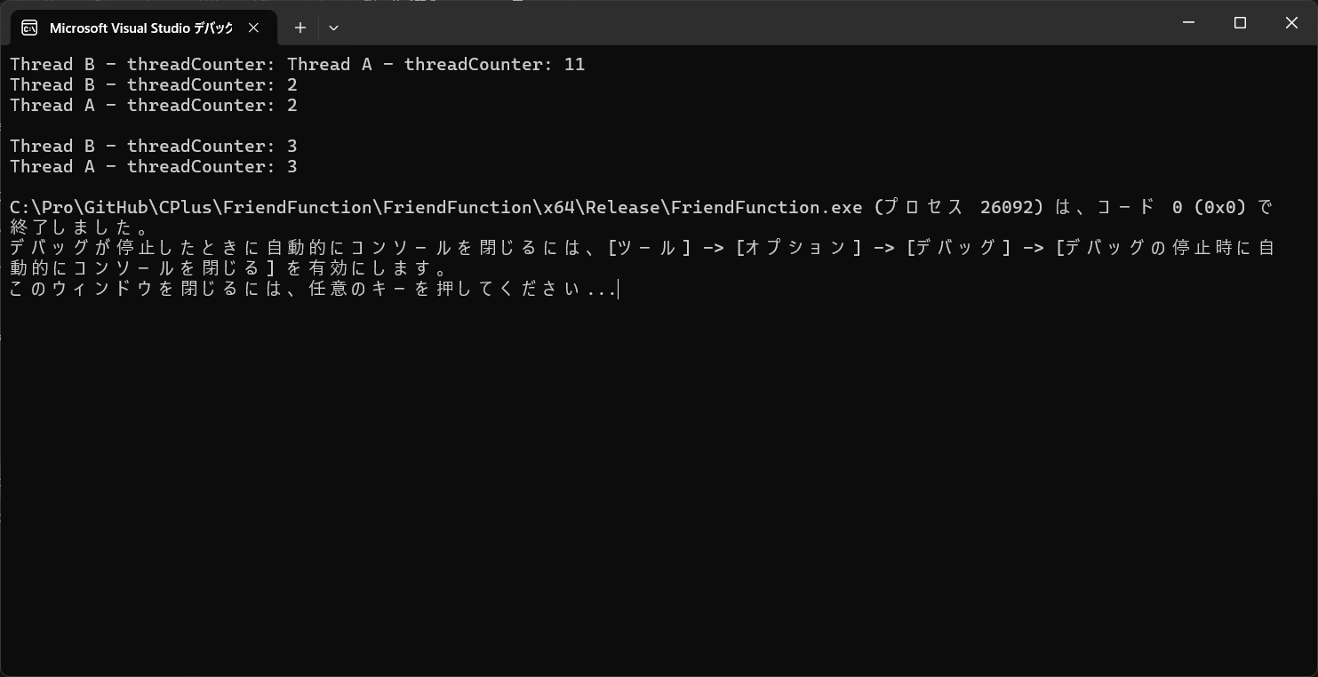
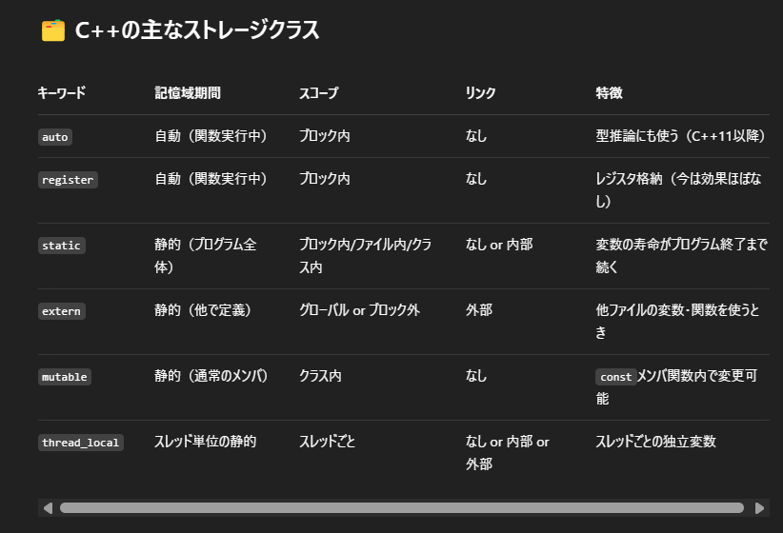

C++11以降から廃棄

■externのソース例と実行結果：
 | globals.h
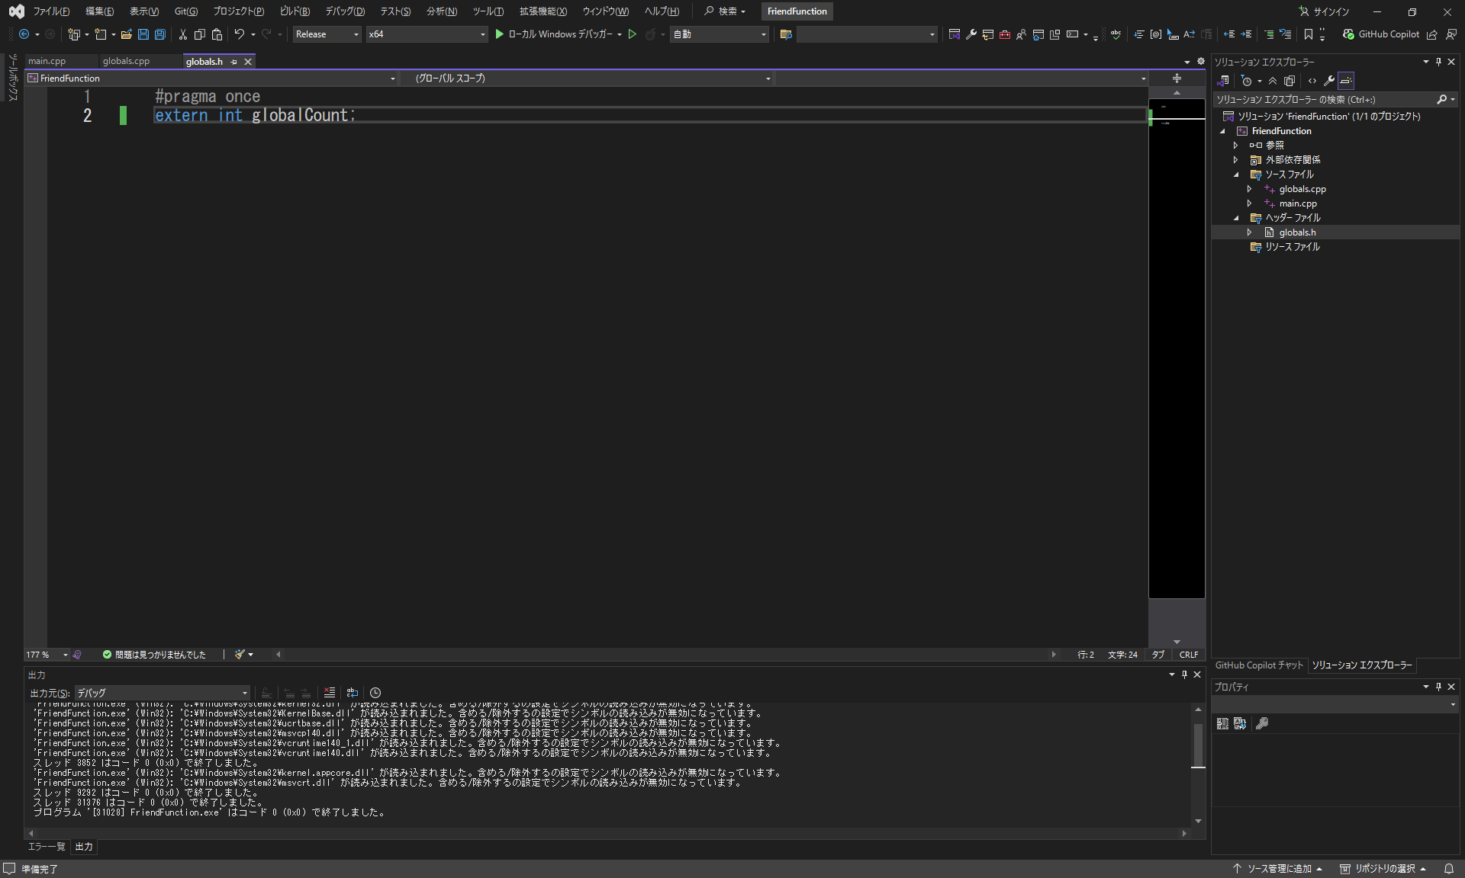

グローバル変数宣言

 | globals.cpp
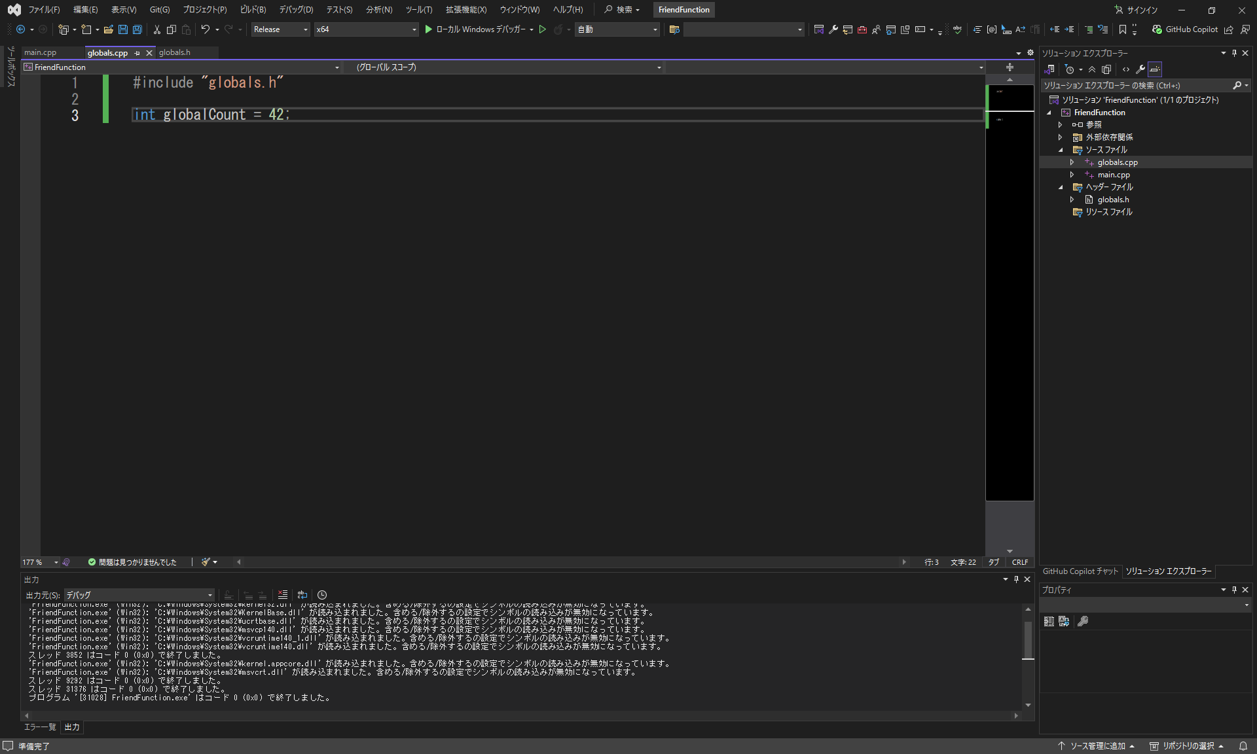

グローバル変数初期化

 | main.cpp
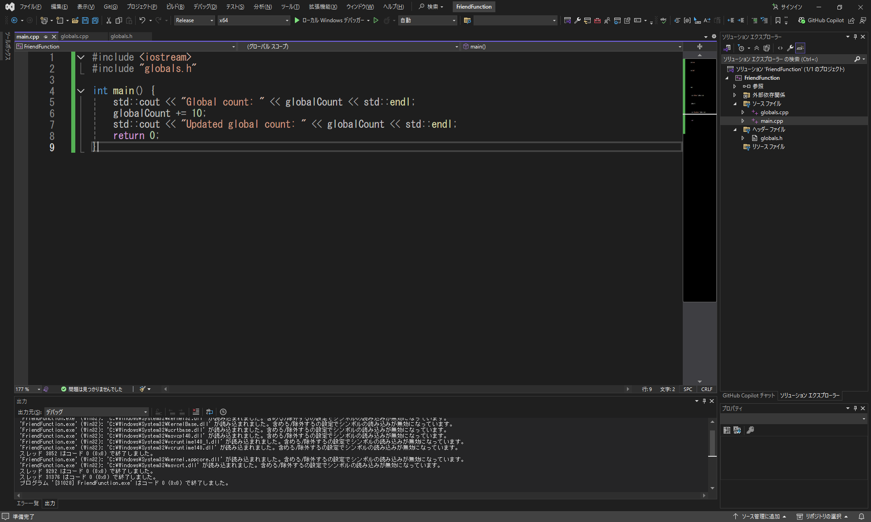

グローバル変数の値出力

 | 実行結果：
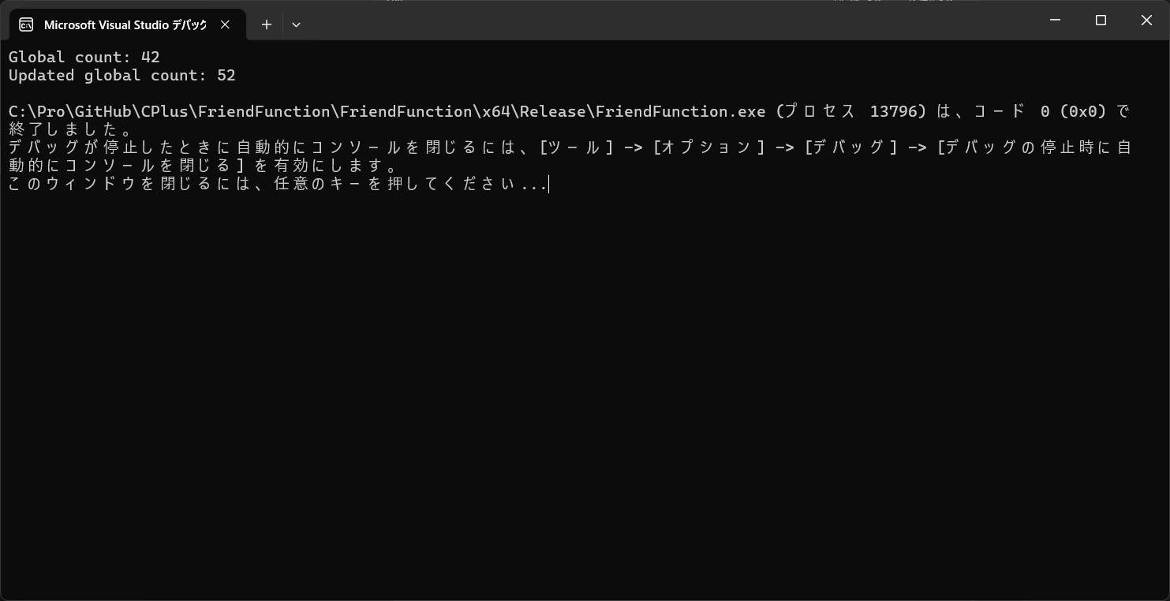

■mutableのソース例と実行結果：
 | User.cpp
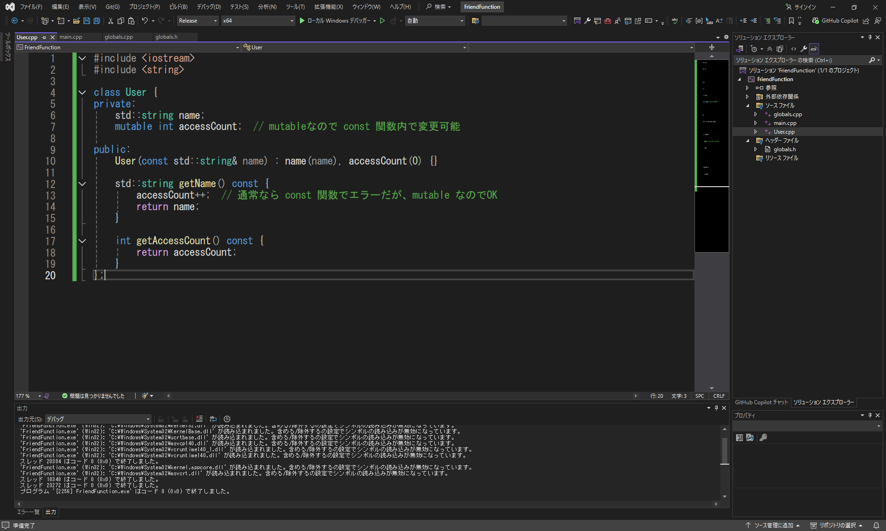

 | main.cpp
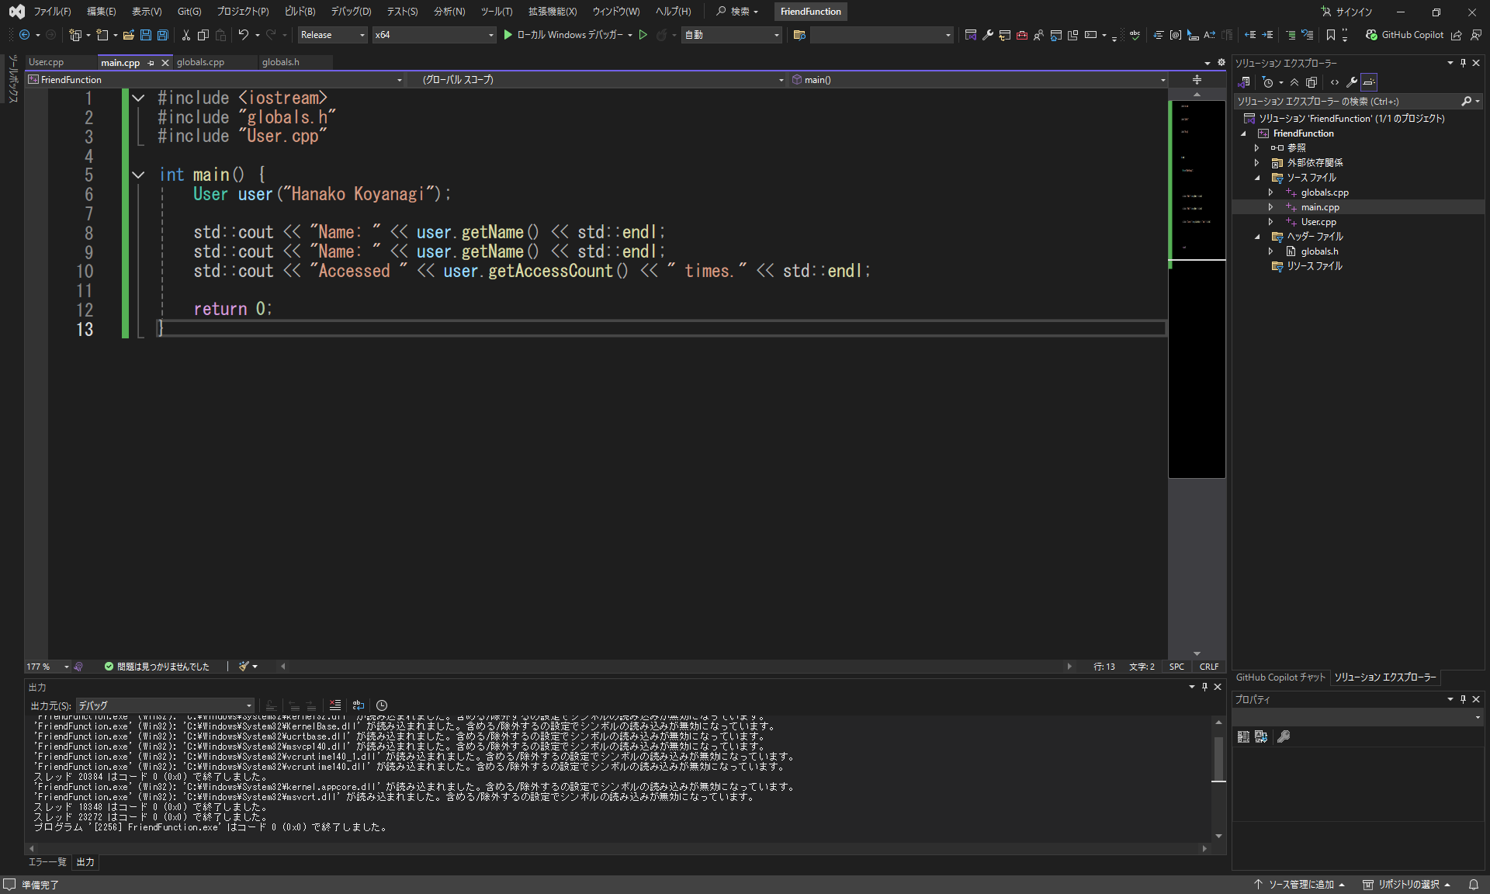

 | 実行結果：
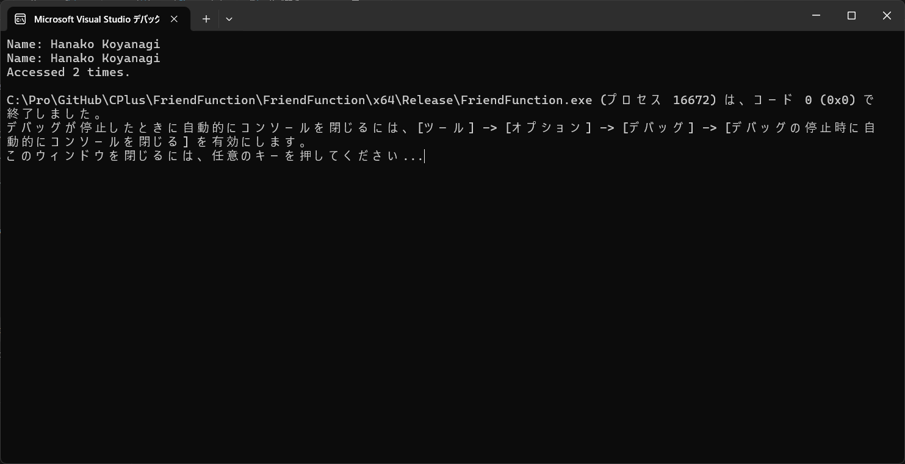

■thread_localのソース例と実行結果：
 | main.cpp
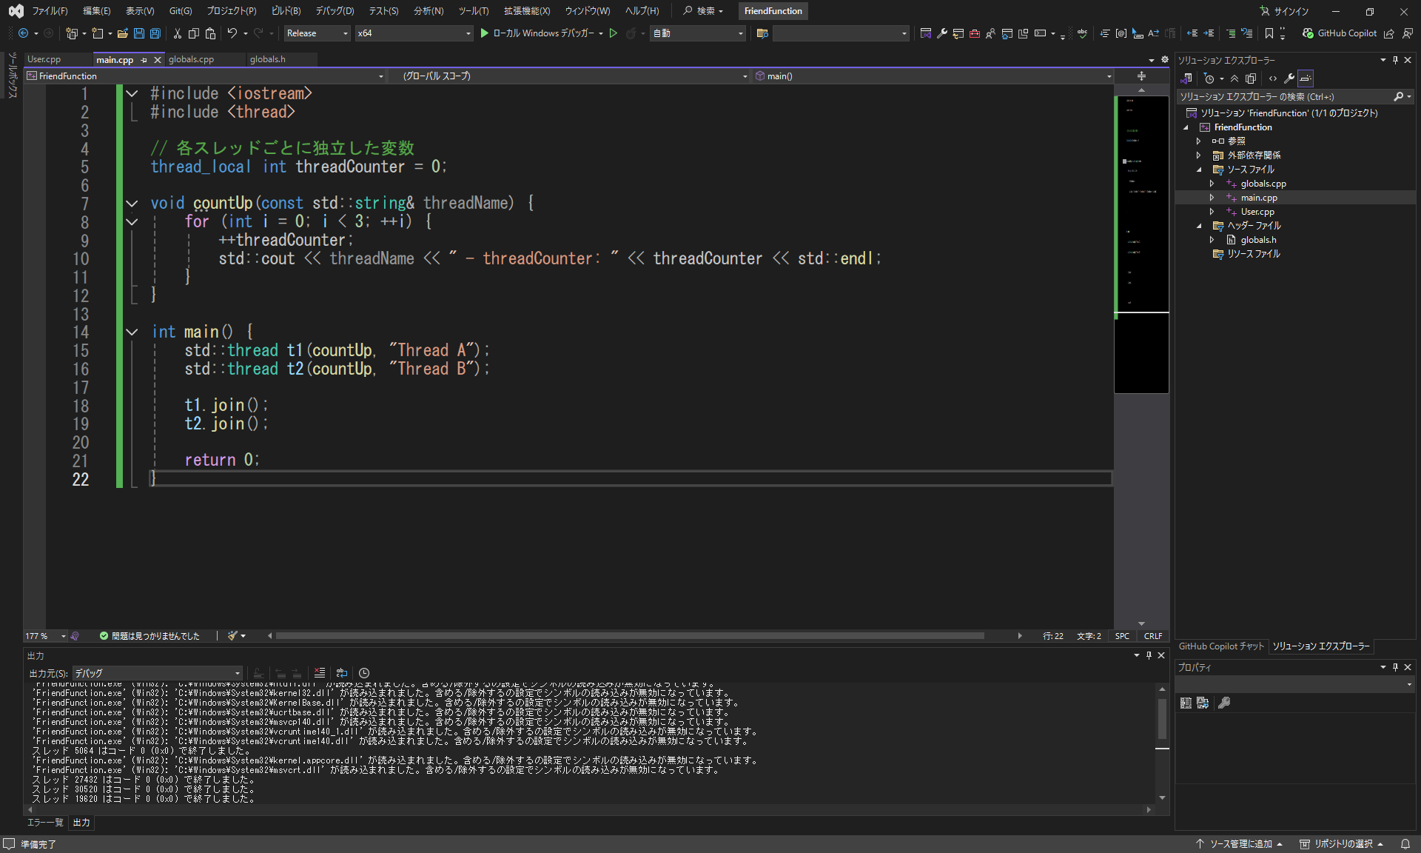

変数の値は各スレッドごとに独立した

 | 実行結果：

今の時間取得
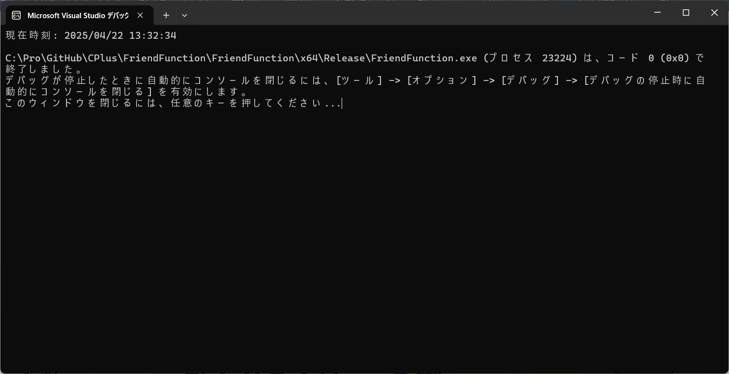
■ソース例：
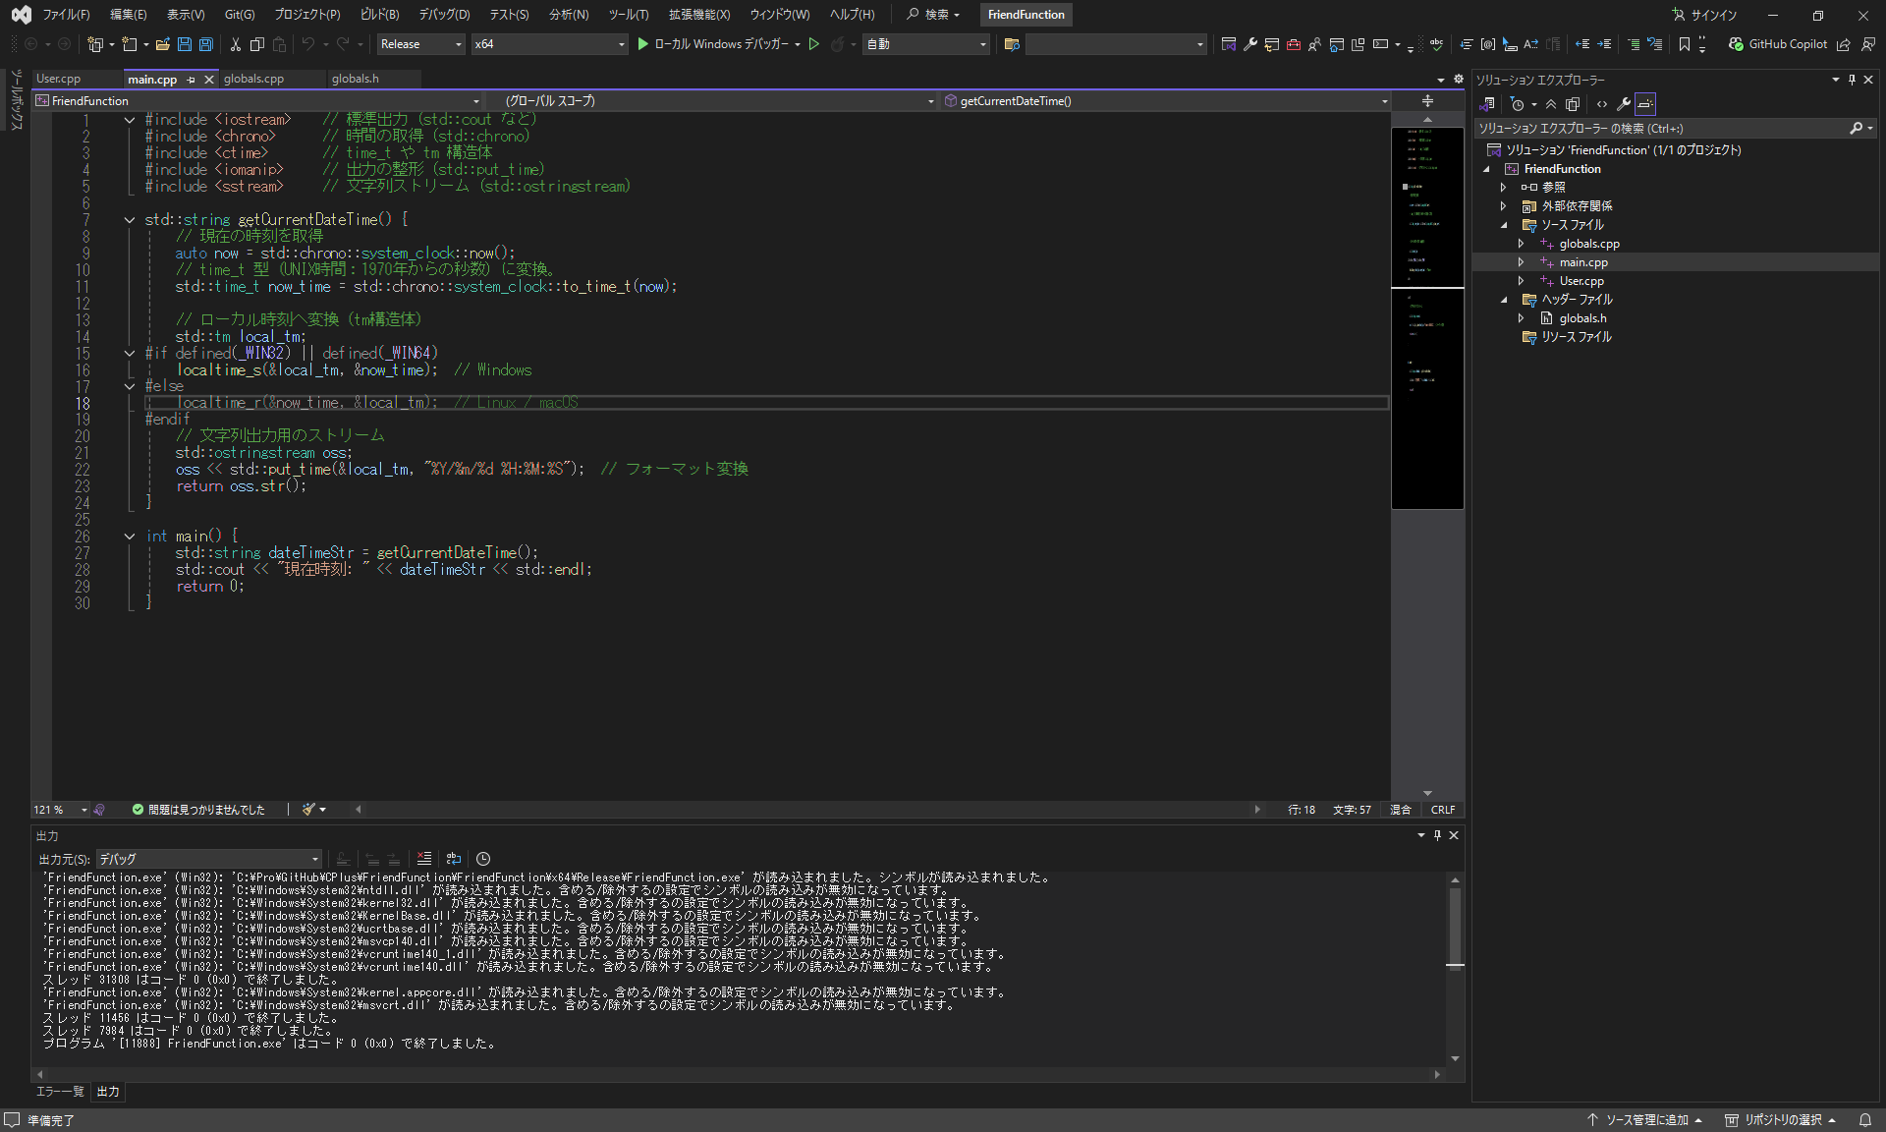

■実行結果：

